Sheet1
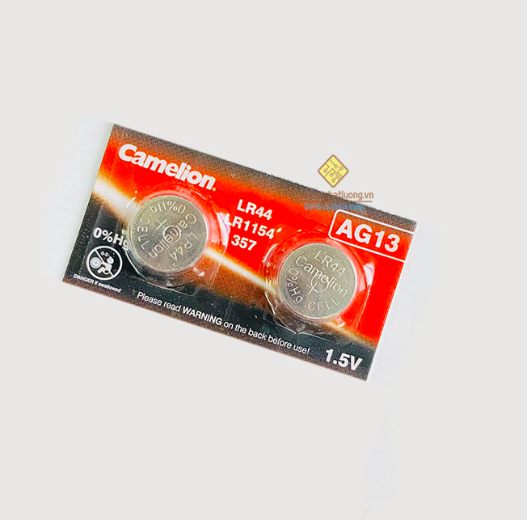
 |  | PHIẾU YÊU CẦU CUNG CẤP VẬT TƯ |  |  |  | BM.02-QT.10/ISO
 |  |  |  |  |  | Ban hành: 01/06/2018
 |  |  |  |  |  | Lần: 01
Bộ phận/ Phòng ban: Sản xuất- Bảo hành Ngày 04 Tháng 12 Năm 2024
STT | Mục đích |  | Tên vật tư | ĐVT | Số Lượng |  | Ghi chú
 |  |  |  |  | Yêu cầu | Thực Xuất |  | Dây hút thiếc 3,5mm- 1,5m | Thiếc hàn 500G ASAHI 0,8MM
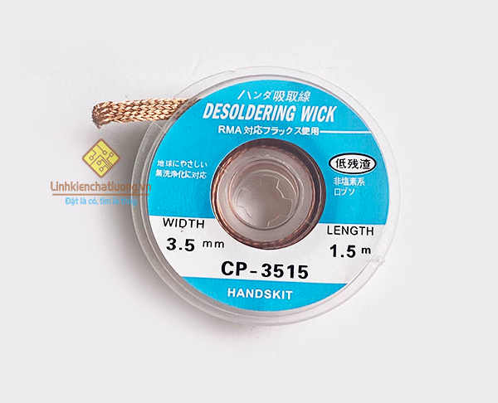
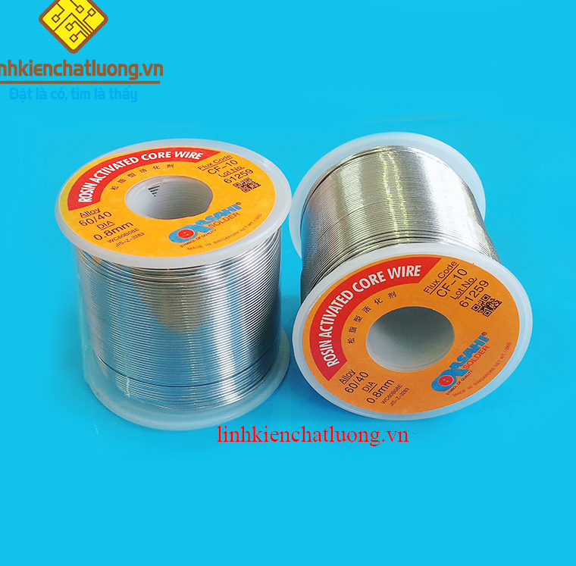
1 | Vệ sinh mạch sau khi hàn |  | Dây hút thiếc CP-3515 3.5mmx1.5m HANDSKIT | PCS | 10 | 10 | https://linhkienchatluong.vn/hut-thiec---hut-ic---kep-mach/day-hut-thiec-cp-3515-35mmx15m-handskit_sp661_ct15217.aspx
2 |  |  | Dung dịch tẩy rửa mạch PCB Acrylic Lacquer chai thủy tinh (nước rửa mạch) | PCS | 5 | 5 | https://linhkienchatluong.vn/dung-dich-tay-rua-cac-loai/dung-dich-tay-rua-mach-pcb-acrylic-lacquer-chai-thuy-tinh-nuoc-rua-mach_sp891_ct4693.aspx
3 | Hàn linh kiện |  | Thiếc hàn ASAHI 500G 0.8mm SN60/Pb40 | PCS | 2 | 2 | https://linhkienchatluong.vn/thiec-han---phu-kien-han/thiec-han-asahi-500g-08mm-sn60pb40_sp544_ct7129.aspx
4 | PIN đồng hồ |  | PIN CAMELION AG13/ LR44/ A76/ SR44W/ GP76A/ 357 | PCS | 4 | 4 | https://linhkienchatluong.vn/pin-cac-loai/pin-camelion-ag13-lr44-a76-sr44w-gp76a-357_sp540_ct1539.aspx
 |  |  | PIN tiểu Panasonic AA 1.5V (vỉ 2 viên) | PCS | 4 | 4 | https://linhkienchatluong.vn/pin-cac-loai/pin-tieu-panasonic-aa-15v-vi-2-vien_sp540_ct1545.aspx
 |  |  |  |  |  |  |  | Dung dịch vệ sinh mạch |  | PIN tiểu 1,5V
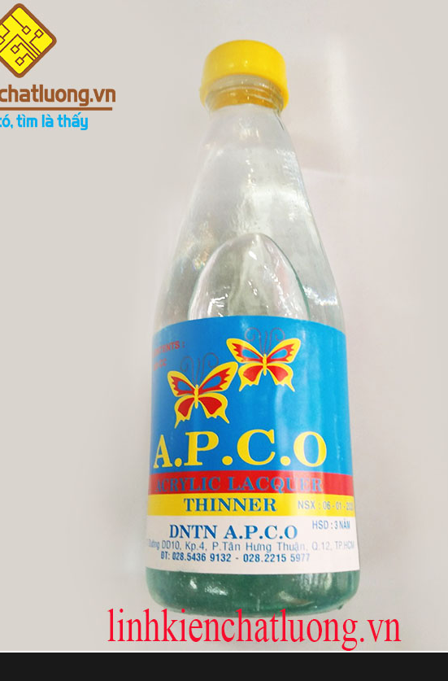
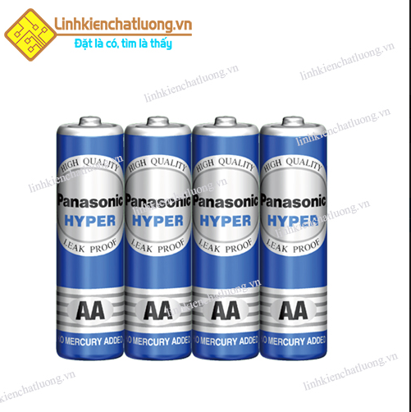
Giám đốc |  | TP.KTTH |  | TP.Phát triển sản phẩm |  | Người lập
(Ký, ghi rõ họ tên) |  | (Ký, ghi rõ họ tên) |  | (Ký, ghi rõ họ tên) |  | (Ký, ghi rõ họ tên)

 |  |  |  |  |  |  |  |  |  | PIN tiểu 1,5V
 |  |  |  |  |  |  |  | Dung dịch vệ sinh mạch
Nguyễn Hải |  | Trần Thị Thu Hà |  | Nguyễn Tất Hào |  | Hà Văn Thể

 |  |  |  |  |  |  |  |  |  | PIN CAMELION AG13/ LR44

